开发明细表
出稿设计师 | 跟进设计师 | 货期表识别 | 款号 | 图片 | 季节代码 | 性别代码 | SKC | 季节 | 性别 | 年龄层 | 尺码段 | 品类 | 二级品类 | 三级品类 | 下装版型 | 唯品基础年龄层 | 唯品三级类目 | 唯品主款式 | 唯品吊牌价上限 | 调整吊牌价日期 | 特殊面料 | 红色/新年系列 | 红色/新年系列-SKC | 商品层级 | 风格 | 产品系列 | 属性 | 绒种 | 天气 | 拍摄场景感 | 吊牌价折扣 | 吊牌价 | 商品定价 | 商品分码日期 | 设计下单时间 | 首单实际下单数 | 链接完成时间 | 最早上新时间 | 天猫上新时间 | 唯品上新时间 | 天猫专卖店&淘宝店上新日期 | 抖音及其他平台上新时间 | 商品要求货期 | 主推平台 | 视觉重要层级 | 生产重要等级 | 上新调整备注 | 参考链接1 | 参考链接2 | 详情页特别说明 | 天猫发布链接备注 | 唯品发布链接备注 | 静物吊牌&洗水唛拍摄备注 | 是否需要拍创意图 | 搭配参考 | 强搭配 | 天猫第一张主图主色 | 细节主色 | 静物样衣颜色 | 静物样衣尺码 | 模特主拍颜色 | 模特拍摄颜色 | 模拍尺码 | 模特 | 拍摄模特类型 | 实拍&视频主色备注 | 模特拍摄要求备注 | 模特样衣备注 | 样衣调整 | 样衣调整时间 | 工厂交样衣（计划） | 工厂交样（实际） | 算法-是否准期 | 样衣生产周期 | 品牌处理天数 | 排样异常 | 静物样衣需求时间 | 模特样衣需求时间 | 样衣情况 | 样衣异常登记 | 文案策划计划日期 | AI方案计划日期 | AI模特/实拍模特完成日期 | 静物计划拍摄日期 | 静物修图计划日期 | 静物修图实际日期 | 模特修图计划日期 | 主图视频计划日期 | 页面排版计划日期 | A类或纯棉报告计划完成日期
金佩 | 张嫚 | JJG64886 | JJG64886 | 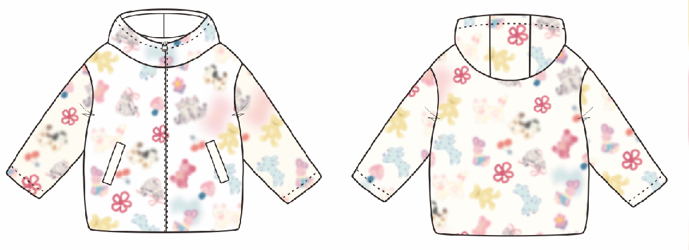 | 4 | G | 1 | 冬款 | 女童 | 大童 | 120-160 | 13外套 | 毛绒外套 |  |  | 儿童 | 儿童外套/夹克/风衣 | 羊羔绒外套 |  |  | 10A抗菌+远红外 |  |  | 尝新款 | 元气萌趣 | 奶甜童话 |  |  |  |  | 0.30 | 629 | 209 | 2026-06-29 |  |  | 2026-10-03 | 2026-10-12 | 2026-10-12 | 2026-10-12 |  | 2026-10-16 | 2026-10-04 |  |  |  |  | https://detail.tmall.com/item.htm?id=981450860007&ns=1&abbucket=12&xxc=taobaoSearch&mi_id=0000Dt1OfwZzOGGb7lNzqWIezvSw4SNlNfazHiLesP9xGRo&skuId=6103474694231&priceTId=214784aa17826199127448264e1922&utparam=%7B%22aplus_abtest%22%3A%22797d06b459ca089f404e56eb6519e986%22%7D&spm=a21n57.imgsearch.item.1 | https://detail.tmall.com/item.htm?id=981450860007&ns=1&abbucket=12&xxc=taobaoSearch&mi_id=0000Dt1OfwZzOGGb7lNzqWIezvSw4SNlNfazHiLesP9xGRo&skuId=6103474694231&priceTId=214784aa17826199127448264e1922&utparam=%7B%22aplus_abtest%22%3A%22797d06b459ca089f404e56eb6519e986%22%7D&spm=a21n57.imgsearch.item.1 |  |  |  |  |  |  |  | 杏底花 | 杏底花 | 齐色 | 最小码 | 杏底花 | 齐色 | / | AI-120女童 | AI |  |  |  |  |  | 2026-08-28 |  |  |  | 45 |  | 2026-08-28 | 2026-08-28 |  |  | 2026-09-17 | 2026-09-12 | 2026-09-19 | 2026-09-03 | 2026-09-09 |  | 2026-09-26 | 2026-09-30 | 2026-10-02 | 2026-09-22
金佩 | 张嫚 | JJG64887 | JJG64887 | 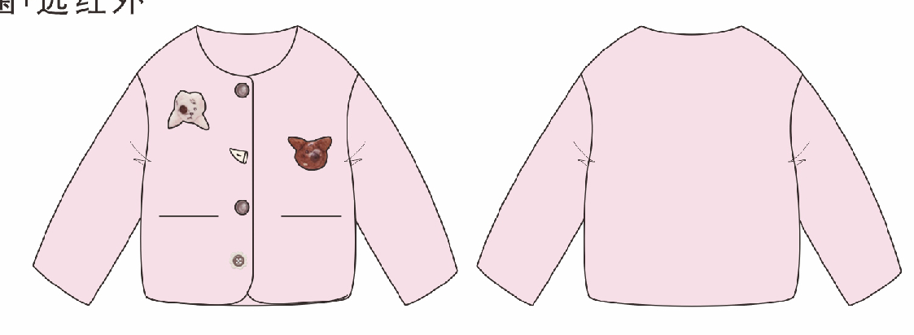 | 4 | G | 1 | 冬款 | 女童 | 大童 | 120-160 | 13外套 | 毛绒外套 |  |  | 儿童 | 儿童外套/夹克/风衣 | 羊羔绒外套 |  |  | 10A抗菌+远红外 |  |  | 利润款 | 元气萌趣 | 奶甜童话 |  |  |  |  | 0.30 | 569 | 189 | 2026-06-29 | 2026-07-25 |  | 2026-09-26 | 2026-10-05 | 2026-10-05 | 2026-10-05 |  | 2026-10-09 | 2026-09-27 |  |  |  |  | https://item.taobao.com/item.htm?id=861795403455&sku_properties=20509%3A4024027 | https://item.taobao.com/item.htm?id=861795403455&sku_properties=20509%3A4024027 |  |  |  |  |  |  |  | 粉色 | 粉色 | 齐色 | 最小码 | 粉色 | 齐色 | / | AI-120女童 | AI |  |  |  |  |  | 2026-08-26 |  |  | 32 | 40 |  | 2026-08-26 | 2026-08-26 |  |  | 2026-09-10 | 2026-09-05 | 2026-09-12 | 2026-09-01 | 2026-09-07 |  | 2026-09-19 | 2026-09-23 | 2026-09-25 | 2026-09-15

